Feuil1
10eX | nombre d'itération
-30 | 54
-29 | 52
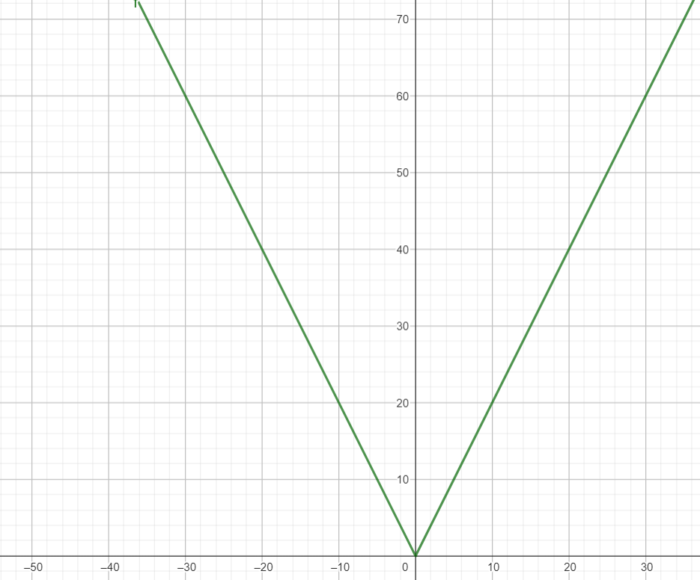
-28 | 51
-27 | 49
-26 | 47
-25 | 46
-24 | 44
-23 | 42
-22 | 41
-21 | 39
-20 | 37
-19 | 36
-18 | 34
-17 | 32
-16 | 31
-15 | 29
-14 | 27
-13 | 26
-12 | 24
-11 | 22 | F(X) = m*x +h
-10 | 21
-9 | 19 |  | h = 0 car quand x = 0 y = 0
-8 | 17 |  | m= (Yb-Ya) / (Xb-Xa) = 2
-7 | 15
-6 | 14 |  | donc f(x) = 2*|x|
-5 | 12
-4 | 11
-3 | 9
-2 | 7
-1 | 6
0 | 0
1 | 6
2 | 7
3 | 10
4 | 11
5 | 12
6 | 14
7 | 16
8 | 17
9 | 19
10 | 21
11 | 22
12 | 24
13 | 26
14 | 27
15 | 29
16 | 31
17 | 32
18 | 34
19 | 36
20 | 37
21 | 39
22 | 41
23 | 42
24 | 44
25 | 46
26 | 47
27 | 49
28 | 51
29 | 52
30 | 54

